Sheet1
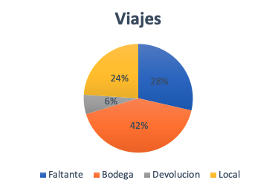
Tipo | Viajes
Faltante | 588
Bodega | 857
Devolucion | 119
Local | 492
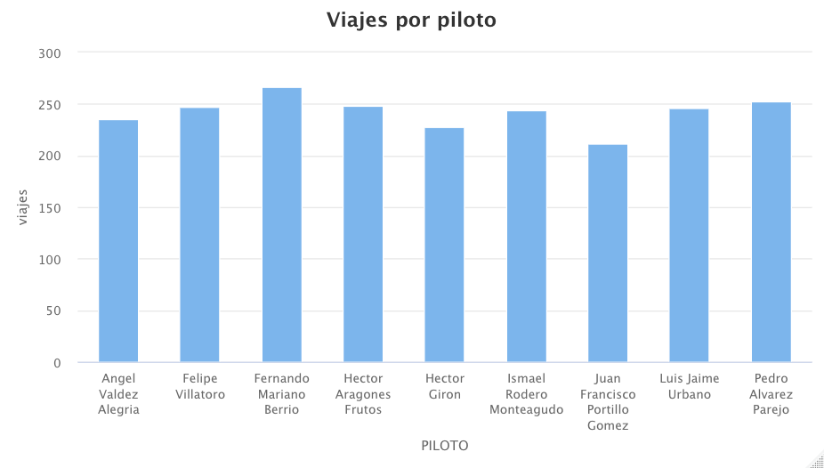

Transporte para cada tipo
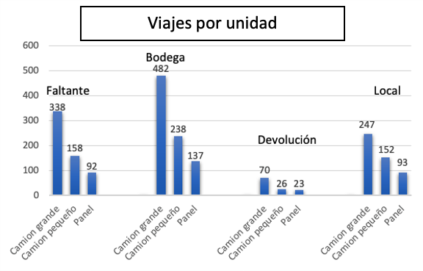
Faltante | Viajes | 588
Camion grande | 338 | 57%
Camion pequeño | 158 | 27%
Panel | 92 | 16%

Bodega | Viajes | 857
Camion grande | 482 | 56%
Camion pequeño | 238 | 28%
Panel | 137 | 16%

Devolucion | Viajes | 119
Camion grande | 70 | 59%
Camion pequeño | 26 | 22%
Panel | 23 | 19%

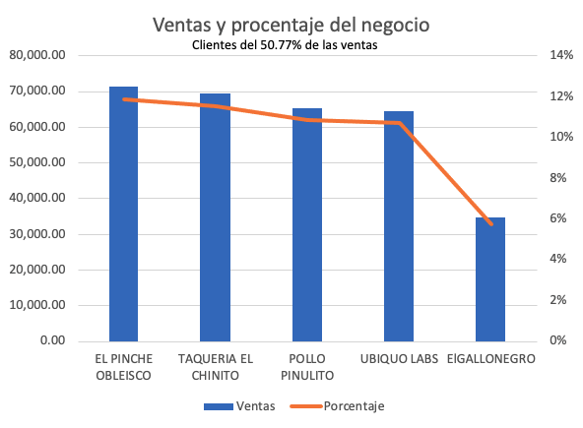
Local | Viajes | 492
Camion grande | 247 | 50%
Camion pequeño | 152 | 31%
Panel | 93 | 19%
Ventas y procentaje del negocio
Clientes del 50.77% de las ventas
 | Total | 598848.2 |  |  | 2180
Cliente | Ventas | Porcentaje |  | 256 | 11.7%
EL PINCHE OBLEISCO | 71,079.00 | 12% |  | 247 | 11.3%
TAQUERIA EL CHINITO | 69,136.00 | 12% |  | 228 | 10.5%
POLLO PINULITO | 65,106.00 | 11% |  | 241 | 11.1%
UBIQUO LABS | 64,251.00 | 11% |  | 245 | 11.2%
ElGALLONEGRO | 34,485.00 | 6% |  |  | 55.8%
Total |  | 50.77%
Cliente | Viajes | Faltantes | Bodega | Devolución | Local
EL PINCHE OBLEISCO | 256 | 133 | 123 | 0 | 0
TAQUERIA EL CHINITO | 247 | 108 | 0 | 0 | 139
POLLO PINULITO | 228 | 119 | 109 | 0 | 0
UBIQUO LABS | 241 | 114 | 0 | 0 | 127
ElGALLONEGRO | 245 | 0 | 126 | 119 | 0
Tipos de viaje por cliente

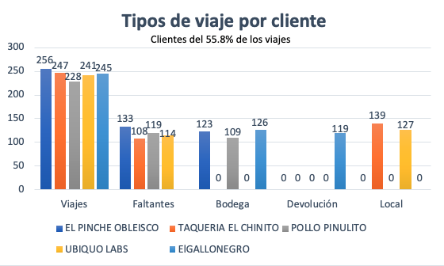

Viajes por Ubicación
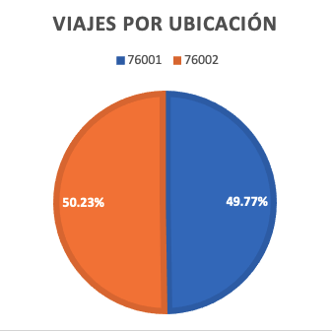
 |  | 2180
Ubicaciones | Viajes | Porcentaje
76001 | 1085 | 49.77%
76002 | 1095 | 50.23%

Viajes por mes

Meses pico por encima de: 200
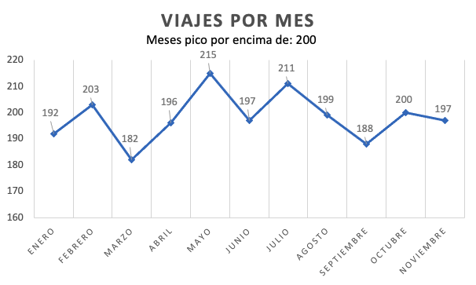
Meses | Viajes
Enero | 192
Febrero | 203
Marzo | 182
Abril | 196
Mayo | 215
Junio | 197
Julio | 211
Agosto | 199
Septiembre | 188
Octubre | 200
Noviembre | 197

Cliente | Total de viajes | Crédito 30 | Crédito 60 | Crédito 90 | Porcentaje 30 | Porcentaje 60 | Porcentaje 90
EL PINCHE OBELISCO | 274 | 98 | 96 | 80 | 35.77% | 35.04% | 29.20%
TAQUERIA EL CHINITO | 244 | 96 | 76 | 72 | 39.34% | 31.15% | 29.51%
POLLO PINULITO | 228 | 76 | 91 | 61 | 33.33% | 39.91% | 26.75%
UBIQUO LABS | 241 | 71 | 90 | 80 | 29.46% | 37.34% | 33.20%
Crédito a clientes con más viajes

Todo crédito tiene 30% o más

Reducir los viajes de tipo: Faltante
Reducir la cantidad de crédito: 60-90
Considerar abrir una nueva ubicación

Aumento de unidades de transporte
- Camión grande
Aumento de producción de materiales
Posible aumento de personal

